Alur
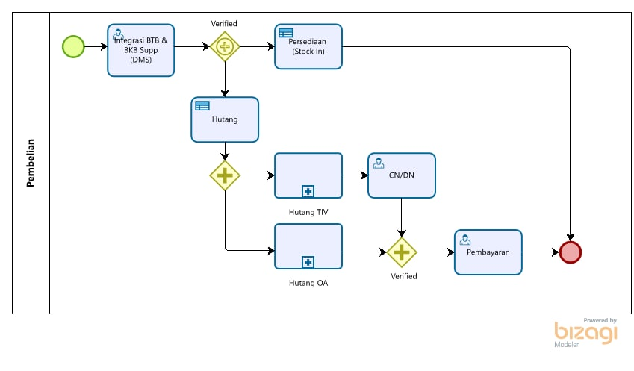

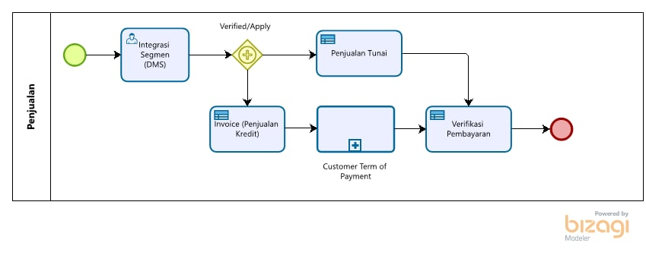

Integrasi Pembelian(BTB&BKB)
Format yang di inginkan :

Data BTB
Tgl BTB | No BTB | ID Vendor | Nama Vendor | Nama PT | No CO | No DN | TGL SJP | Depo | Nama Produk | Qty | Harga | Total | Ekspedisi | Tarif OA | Tambahan OA | Checklist
2021-01-01 | 079-0000076 | 118 | PT. TIV-PROD PANDAAN | LMS | 9087638462 | 50983417 | 2020-12-31 | Pasuruan | A.220 | 1,280 | 20,000 | 25,600,000 | YPS | 1,150,000 | - | √
2021-02-02 | 079-0000078 | 164 | PT. TIV-PROD KEBUN CANDI | LMS | 9087638823 | 50983769 | 2021-02-02 | Pasuruan | AQ.GALLON ISI | 1,008 | 9,800 | 9,878,400 | YPS | 1,100,000 | 75,000 | √
2021-02-02 | 079-0000078 | 164 | PT. TIV-PROD KEBUN CANDI | LMS | 9087638823 | 50983769 | 2021-02-02 | Pasuruan | AQ.GALLON BTL | 1,008 | 30,000 | 30,240,000 | YPS | - | - | √
2021-02-02 | 079-0000078 | 164 | PT. TIV-PROD KEBUN CANDI | LMS | 9087638823 | 50983769 | 2021-02-02 | Pasuruan | TISSUE | 1,008 | - | - | YPS | - | - | √
 |  |  |  |  |  |  |  |  |  |  |  |  |  |  |  | √
PROSES

Data BKB
Tgl BKB | No BKB | ID Vendor | Nama Vendor | Nama PT | No CO | No DN | TGL SJP | Depo | Nama Produk | Qty | Harga | Total | Ekspedisi | Tarif OA | Tambahan OA | Checklist
2021-02-02 | 079-0000079 | 164 | PT. TIV-PROD KEBUN CANDI | LMS | 9087638823 | 50983769 | 2021-02-02 | Pasuruan | AQ.GALLON BTL | (1,008) | 30,000 | (30,240,000) | YPS | - | - | √
 |  |  |  |  |  |  |  |  |  |  |  |  | YPS | - | - | √
 |  |  |  |  |  |  |  |  |  |  |  |  | YPS | - | - | √
 |  |  |  |  |  |  |  |  |  |  |  |  | YPS | - | - | √
PROSES

